Inscriptions Course Nature

 | GBS 2025 SOUSTONS
 |  | Challenge Course nature



NOM de l'Entité :
NOM du Responsable
Tél du Responsable
Mail du Responsable

 |  |  |  | Date de | salarie(e)
Nbre de coureurs | NOM | Prénom | M / F | naissance | Retraite(e)/ext.
 |  |  |  | 00/00/0000 | S / E / R
1
2
3
4
5
6
7
8
9
10
11
12
13
14
15
16
17
18
19
20
21
22
23
24
25

Accompagnants

Inscriptions Handball
 | GBS 2025 SOUSTONS

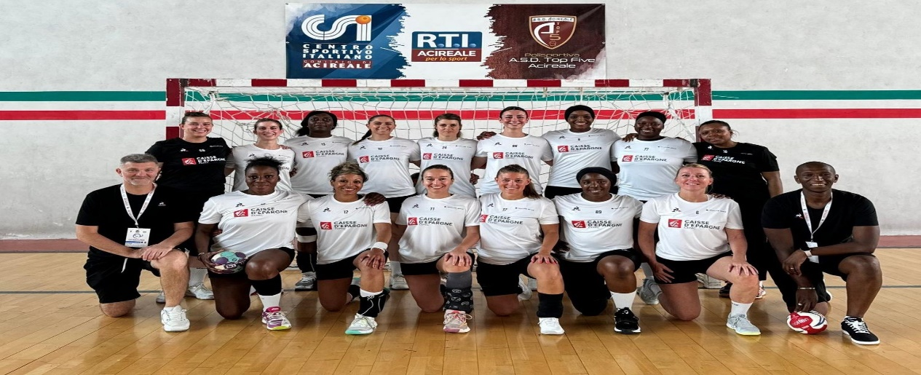
 | Challenge Handball

NOM de l'Entité :
NOM du Responsable
Tél du Responsable
Mail du Responsable

 | Nbre de joueurs | Nom | Prénom | Date de naissance
 |  |  |  | 00/00/0000
 | 1
 | 2
 | 3
 | 4
 | 5
 | 6
EQUIPE | 7
 | 8
 | 9
 | 10

ACCOMPAGNANTS

Inscriptions Basket
 | GBS 2025 SOUSTONS


 | Challenge Basket

NOM de l'Entité :
NOM du Responsable
Tél du Responsable
Mail du Responsable

 | Nbre de joueurs | Nom | Prénom | Date de naissance
 |  |  |  | 00/00/0000
 | 1
 | 2
 | 3
 | 4
 | 5
 | 6
EQUIPE | 7
 | 8
 | 9
 | 10

ACCOMPAGNANTS

Inscriptions Volley
 | GBS 2025 SOUSTONS

 | Challenge Volley


NOM de l'Entité :
NOM du Responsable
Tél du Responsable
Mail du Responsable

 | Nbre de joueurs | Nom | Prénom | Date de naissance
 |  |  |  | 00/00/0000
 | 1
 | 2
 | 3
 | 4
 | 5
 | 6
EQUIPE | 7
 | 8
 | 9
 | 10

ACCOMPAGNANTS

Animations
 | GBS 2025 SOUSTONS
 |  | Animations
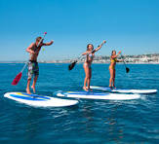

NOM de l'Entité :
NOM du Responsable
Tél du Responsable
Mail du Responsable

 |  |  | Paddle |  | Kayak |  | Aviron |  | Surf |  | Bodyboard |  | Catamaran
 | NOM | Prénom
 |  |  | SA AM | DI AM | SA AM | DI AM | SA AM | DI AM | SA AM | DI AM | SA AM | DI AM | SA AM | DI AM
1
2
3
4
5
6
7
8
9
10
11
12
13
14
15
16
17
18
19
20
21
22
23
24
25

Accompagnants

